Sheet1
空气质量检测主机元件清单（数量为1套的数量）
编号 | 名称 | 量值 | 封装 | 数量 | 价格
1 | 电解电容25V 1000UF（进口） | 10MM*20MM | 直插 | 1
2 | LM7805CV |  | TO-220 | 1
3 | 2EDG5.08-3P（卧式 头座都要） |  |  | 1
4 | 2EDG5.08-4P（卧式 头座都要） |  |  | 1
5 | 贴片电阻 | 4.7K(1%) | 0805 | 1
6 |  | 1K(5%) | 0805 | 3
7 |  | 10K(1%) | 0805 | 4
8 | 贴片电容 | 0.1UF(5%) | 0805 | 7
9 |  | 15PF | 0805 | 2
10 | 1N4007(丝印M7) |  | SMA | 1
11 | LED (红) |  | 0805 | 1
12 | STM32F103C8T6 |  | LQPF64 | 1
13 | 8M晶振 | hc-49S | 直插 | 1
14 | 继电器JQC-3F T73-5V |  |  | 2
15 | SS8050(丝印J3Y) |  | SOT-23 | 2
16 | 散热片YB25 | 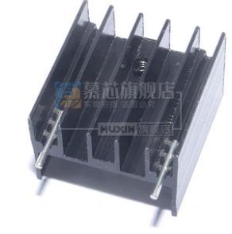 |  | 1
17 | AMS1117-3.3V |  | TO-223 | 1
18 | HY2.0MM-8P卧式 |  |  | 1
19 | HY2.0mm-8P双头端子线蓝白排线长30CM(注：同向) |  |  | 1
20 | 汇承HC-12无线模块(淘宝) |  |  | 1

空气质量检测从机元件清单（数量为1套的数量）
1 | 贴片电阻 | 4.7K(1%) | 0805 | 1
2 |  | 1K(5%) | 0805 | 3
3 |  | 10K(1%) | 0805 | 4
4 | 贴片电容 | 0.1UF(5%) | 0805 | 7
5 |  | 15PF | 0805 | 2
6 | AMS1117-3.3V |  | TO-223 | 1
7 | STM32F103C8T6 |  | LQPF64 | 1
8 | LED (红) |  | 0805 | 1
9 | 8M晶振 | hc-49S | 直插 | 1
10 | 电源模块220V转5V 700ma 3.5W |  |  | 1
11 | XH2.54插头连接线10cm |  |  | 2
12 | 汇承HC-12无线模块(淘宝) |  |  | 1

